Bai1
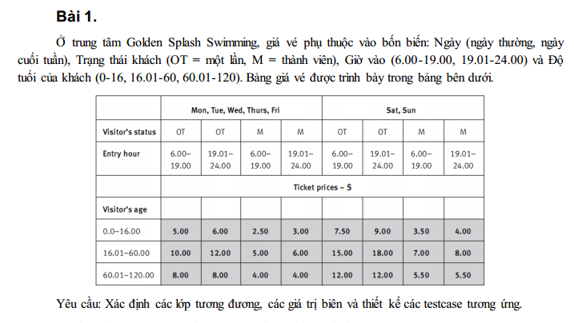
Phan Hoài Bảo 23638721 Module2
Condition | Valid Partition | Invalid Partition | Valid Boundary | Invalid Boundary
Ngày | {Mon, Tue, Wed, Thurs, Fri} | Không thuộc {Mon, Tue, Wed, Thurs, Fri, Sat, Sun}
 | {Sat, Sun} | Rỗng
Trạng thái khách | {OT} | Không phải OT, M
 | {M} | Rỗng
Giờ vào | 6.00-19.00 | <6.00 | 6.00 | 5.59
 | 19.01-24.00 | >24.00 | 24 | 24.01
 |  | Rỗng
 |  | Không phài số
Độ tuổi khách hàng | [0.0-16.00] | < 0 | 0 | -0.01
 | [16.01-60.00] | > 120 | 16.00 | 120.1
 | [60.01-120.00] | Không phải số | 16.01
 |  | Rỗng | 60.00
 |  |  | 60.01
 |  |  | 120.00

# | Test case type | Input |  |  |  | Expected result
 |  | Day of week | Visitor’s status | Entry hour | Visitor’s age
1 | Valid partition (Input) | Mon | OT | 7.00 | 15.00 | 5.00
2 |  | Sat | M | 20.00 | 17.00 | 8.00
3 |  | Sat | M | 20.00 | 70.00 | 5.50
4 | Valid partition (Output) | Mon | OT | 20.00 | 10.00 | 6.00
5 |  | Mon | M | 10.00 | 10.00 | 2.50
6 |  | Mon | M | 20.00 | 10.00 | 3.00
7 |  | Sun | OT | 10.00 | 10.00 | 7.50
8 |  | Sun | OT | 20.00 | 10.00 | 9.00
9 |  | Sun | M | 10.00 | 10.00 | 3.50
10 |  | Sun | M | 20.00 | 10.00 | 4.00
11 |  | Mon | OT | 10.00 | 30.00 | 10.00
12 |  | Mon | OT | 20.00 | 30.00 | 12.00
13 |  | Mon | M | 10.00 | 30.00 | 5.00
14 |  | Mon | M | 20.00 | 30.00 | 6.00
15 |  | Sat | OT | 10.00 | 30.00 | 15.00
16 |  | Sat | OT | 20.00 | 30.00 | 18.00
17 |  | Sat | M | 10.00 | 30.00 | 7.00
18 |  | Mon | OT | 10.00 | 80.00 | 8.00
19 |  | Sat | OT | 10.00 | 80.00 | 12.00
20 |  | Mon | M | 20.00 | 80.00 | 4.00
21 | Invalid partition | Sit | M | 20.00 | 70.00 | Lỗi: "Phải thuộc ngày trong tuần"
22 |  |  | M | 20.00 | 70.00 | Lỗi: "Ngày không được rỗng"
23 |  | OO | M | 20.00 | 70.00 | Lỗi: "Trạng thái khách hàng phải là (OT = một lần, M = thành viên)"
24 |  | Mon |  | 20.00 | 70.00 | Lỗi: "Trạng thái khách hàng không được rỗng"
25 |  | Sat | M | 5.00 | 70.00 | Lỗi: "Giờ vào phài từ 6-24h"
26 |  | Sat | M | 28.00 | 70.00 | Lỗi: "Giờ vào phài từ 6-24h"
27 |  | Sat | M | "mười giờ" | 70.00 | Lỗi: "Giờ vào không được rỗng"
28 |  | Sat | M | "mười giờ" | 70.00 | Lỗi: "Giờ vào phải là số"
29 |  | Sat | M | 6.00 | -1.00 | Lỗi: "Độ tuổi phài từ 0-120"
30 |  | Sat | M | 6.00 | 150.00 | Lỗi: "Độ tuổi phài từ 0-120"
31 |  | Sat | M | 6.00 | "hai mươi" | Lỗi: "Độ tuổi phài là số"
32 |  | Sat | M | 6.00 |  | Lỗi: "Độ tuổi không được rỗng"
33 | Valid boundary | Mon | OT | 6:00:00 | 0.00 | 5.00
34 |  | Mon | OT | 19.00 | 16.00 | 5.00
35 |  | Mon | OT | 19.01 | 16.01 | 12.00
36 |  | Mon | OT | 24.00 | 60.00 | 12.00
37 | Invalid boundary | Mon | OT | 24.00 | 60.01 | 8.00
38 |  | Mon | OT | 24.00 | 120.00 | 8.00
39 |  | Mon | OT | 5.59 | 10.00 | Lỗi "Giờ vào không < 6:00"
40 |  | Mon | OT | 0:01:00 | 10.00 | Lỗi "Giờ vào không > 24:00"
41 |  | Mon | OT | 10.00 | -0.01 | Lỗi "Độ tuổi không < 0.0"
42 |  | Mon | OT | 10.00 | 120.01 | Lỗi "Độ tuổi không > 120.00"

Bai2
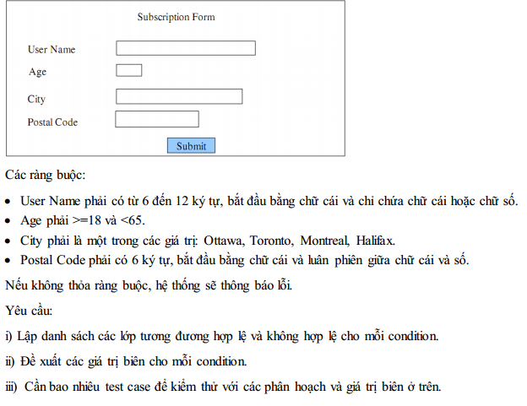
Condition | Valid Partition | Invalid Partition | Valid Boundary | Invalid Boundary
User name | [6,12] ký tự bắt đầu bằng chữ cái và chỉ chứa chữ cái hoặc số | <6 ký tự | 6 ký tự bắt đầu bằng chữ cái và chỉ chứa chữ cái hoặc số | 5 ký tự
 |  | >12 ký tự | 12 ký tự bắt đầu bằng chữ cái và chỉ chứa chữ cái hoặc số | 13 ký tự
 |  | Rỗng
 |  | Chứ ký tự đặc biệt
 |  | Bắt đầu bằng số
Age | [18, 64] | <18 | 18 | 17
 |  | >=65 | 64 | 65
 |  | Rỗng
 |  | Không phải số
City | {Ottawa, Toronto, Montreal, Halifax} | không thuộc {Ottawa, Toronto, Montreal, Halifax}
 |  | Rỗng
Postal Code | 6 ký tự, bắt đầu bằng chữ cái, luân phiên giữa chữ cái và số | < 6 ký tự |  | 5 ký tự
 |  | >6 ký tự |  | 7 ký tự
 |  | Bắt đầu không phải chữ cái
 |  | Chứa ký tự đặc biệt
 |  | không luân phiên giữa chữ cái và số
 |  | Rỗng

# | Testcase type | input |  |  |  | Expected result
 |  | User name | Age | City | Postal code
1 | Valid partition | baophan | 20 | Toronto | b1a2o3 | Thông báo "Thành công"
2 | Invalid partition | baoph | 20 | Toronto | b1a2o3 | Lỗi "Username phải chứa 6-12 ký tự"
3 |  | baophan1234567 | 20 | Toronto | b1a2o3 | Lỗi "Username phải chứa 6-12 ký tự"
4 |  |  | 20 | Toronto | b1a2o3 | Lỗi "Username không được rỗng"
5 |  | baoph@ | 20 | Toronto | b1a2o3 | Lỗi "Username không được chứa ký tự đặc biệt"
6 |  | 1baoph | 20 | Toronto | b1a2o3 | Lỗi "Username phải bắt đầu bằng chữ cái"
7 |  | baophan | 17 | Toronto | b1a2o3 | Lỗi "Age phải từ 18 đến 64"
8 |  | baophan | 66 | Toronto | b1a2o3 | Lỗi "Age phải từ 18 đến 64"
9 |  | baophan |  | Toronto | b1a2o3 | Lỗi "Age không được rỗng"
10 |  | baophan | "Mười bảy" | Toronto | b1a2o3 | Lỗi "Age phải là số"
11 |  | baophan | 20 | Newyork | b1a2o3 | Lỗi "City phải thuộc {Ottawa, Toronto, Montreal, Halifax}"
12 |  | baophan | 20 |  | b1a2o3 | Lỗi "City không được rỗng"
13 |  | baophan | 64 | Toronto | b1a2o | Lỗi "Postal Code phải chứa 6 ký tự"
14 |  | baophan | 64 | Toronto | b1a2o3p4 | Lỗi "Postal Code phải chứa 6 ký tự"
15 |  | baophan | 64 | Toronto | 1b1a2o | Lỗi "Postal Code phải bắt đầu bằng chữ cái"
16 |  | baophan | 64 | Toronto | b1a2o@ | Lỗi "Postal Code không được chứa ký tự đặc biệt"
17 |  | baophan | 64 | Toronto | b111ab | Lỗi "Postal Code phải luân phiên giữa chữ cái và số"
18 |  | baophan | 64 | Toronto |  | Lỗi "Postal Code không được rỗng"
19 | Valid boundary | baopha | 18 | Toronto | b1a2o3 | Thông báo "Thành công"
20 |  | baophan12345 | 64 | Toronto | b1a2o3 | Thông báo "Thành công"
21 | Invalid boundary | baoph | 64 | Toronto | b1a2o3 | Lỗi "Username phải chứa 6-12 ký tự"
22 |  | baophan123456 | 64 | Toronto | b1a2o3 | Lỗi "Username phải chứa 6-12 ký tự"
23 |  | baoph | 17 | Toronto | b1a2o3 | Lỗi "Age phải từ 18 đến 64"
24 |  | baoph | 65 | Toronto | b1a2o3 | Lỗi "Age phải từ 18 đến 64"
25 |  | baophan | 64 | Toronto | b1a2o | Lỗi "Postal Code phải chứa 6 ký tự"
26 |  | baophan | 64 | Toronto | b1a2o3p | Lỗi "Postal Code phải chứa 6 ký tự"

Bai3
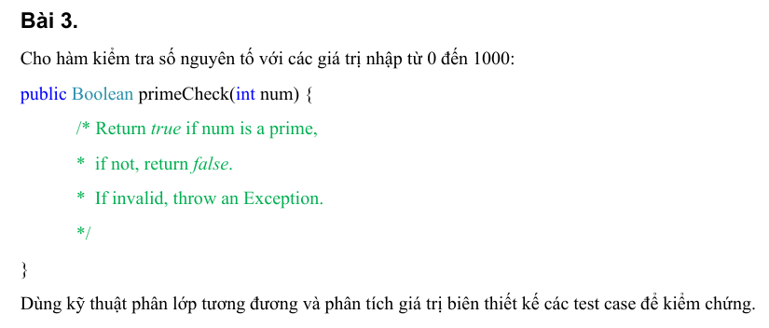
Condition | Valid Partition | Invalid Partition | Valid Boundary | Invalid Boundary
num | số nguyên tố trong [0, 1000] | <0 | 0 | -1
 | Không phải số nguyên tố trong [0, 1000] | > 1000 | 1000 | 1001

# | Testcase type | input | Expected result
 |  | num
1 | Valid partition | 3 | TRUE
2 |  | 4 | FALSE
3 | Invalid partition | -100 | Lỗi "Phải nhập số trong khoảng 0-1000"
4 |  | 1005 | Lỗi "Phải nhập số trong khoảng 0-1000"
7 | Valid boundary | 0 | FALSE
8 |  | 1000 | FALSE
9 | Invalid boundary | -1 | Lỗi "Phải nhập số trong khoảng 0-1000"
10 |  | 1001 | Lỗi "Phải nhập số trong khoảng 0-1000"

Bai5
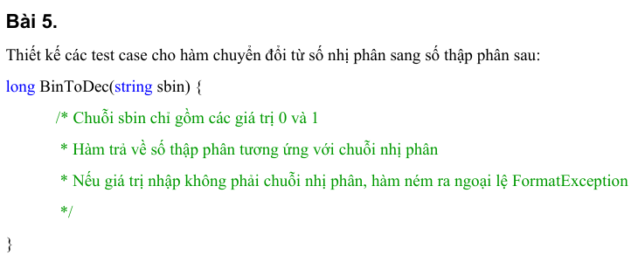
Condition | Valid Partition | Invalid Partition | Valid Boundary | Invalid Boundary
sbin | Chuỗi nhị phân | Không phải chuỗi nhị phân
 |  | Rỗng

# | Testcase type | input | Expected result
 |  | sbin
1 | Valid partition | 110 | 6
2 | Invalid partition | 102bfg | ném ngoại lệ FormatException
3 |  |  | Lỗi "Không được rỗng"

Bai6
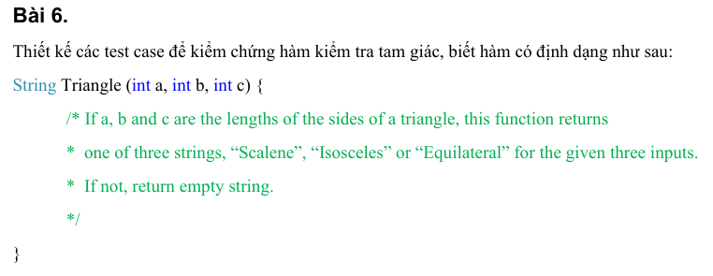
Condition | Valid Partition | Invalid Partition | Valid Boundary | Invalid Boundary
Giá trị của a, b, c | a, b, c > 0 | a < 0 | a = 1, b = 1, c = 1 | a = 0
 |  | b < 0 |  | b = 0
 |  | c < 0 |  | c = 0
 |  | a không phải số
 |  | b không phải số
 |  | c không phải số
 |  | a rỗng
 |  | b rỗng
 |  | c rỗng
Bất đẳng thức tam giác | a + b > c và b + c > a và a + c > b | a + b < c | a + b = c + 1 | a + b = c
 |  | b + c < a | a + c = b + 1 | a + c = b
 |  | a + c < b | b + c = a + 1 | b + c = a
Loại tam giác | Đều: a = b = c
 | Cân: a = b ≠ c, a = c ≠ b, b = c ≠ a
 | Thường: a ≠ b ≠ c

STT | Test case type | Input |  |  | Expected result
 |  | a | b | c
1 | Valid Partition | 5 | 5 | 5 | Equilateral
2 |  | 5 | 5 | 3 | Isosceles
3 |  | 5 | 3 | 5 | Isosceles
4 |  | 3 | 5 | 5 | Isosceles
5 |  | 3 | 4 | 5 | Scalene
6 | Invalid Partition | -1 | 4 | 5 | ""
7 |  | 4 | -1 | 5 | ""
8 |  | 4 | 5 | -1 | ""
9 |  | 1 | 2 | 5 | ""
10 |  | 5 | 1 | 2 | ""
11 |  | 1 | 5 | 3 | ""
12 |  | a | 1 | 2 | ""
13 |  | 1 | a | 2 | ""
14 |  | 1 | 2 | a | ""
15 |  |  | 1 | 2 | ""
16 |  | 1 |  | 2 | ""
17 |  | 1 | 2 |  | ""
18 | Invalid Boundary | 0 | 1 | 2 | ""
19 |  | 1 | 0 | 2 | ""
20 |  | 1 | 2 | 0 | ""
21 |  | 1 | 2 | 3 | ""
22 |  | 1 | 3 | 2 | ""
23 |  | 3 | 1 | 2 | ""

Bai7
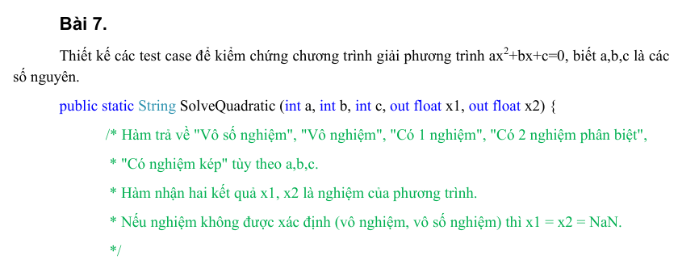
Condition | Valid Partition | Invalid Partition | Valid Boundary | Invalid Boundary
Giá trị của a, b, c | Số nguyên | a là số thực
 |  | b là số thực
 |  | c là số thực
 |  | a không phải số
 |  | b không phải số
 |  | c không phải số
 |  | a rỗng
 |  | b rỗng
 |  | c rỗng
b, c khi a = 0 | b = 0, c = 0
 | b = 0, c ≠ 0
 | b ≠ 0
Δ khi a ≠ 0 | Δ > 0
 | Δ = 0
 | Δ < 0

Condition | Valid Partition | Invalid Partition | Valid Boundary | Invalid Boundary
Chuỗi giá trị trả về | Vô số nghiệm
 | Vô nghiệm
 | Có 1 nghiệm
 | Có nghiệm kép
 | Có 2 nghiệm phân biệt
Trạng thái biến x1, x2 khi không có nghiệm | x1 = NaN và x2 = NaN (Đi kèm chuỗi "Vô nghiệm" hoặc "Vô số nghiệm") | x1 hoặc x2 vẫn mang một giá trị
Trạng thái biến x1, x2 khi có nghiệm duy nhất / nghiệm kép | x1 = x2 (Là một số thực, đi kèm chuỗi "Có 1 nghiệm" hoặc "Có nghiệm kép") | x1 ≠ x2
 |  | Giá trị NaN dù có nghiệm
Trạng thái biến x1, x2 khi có 2 nghiệm phân biệt | x1 ≠ x2 (Là hai số thực khác nhau, đi kèm chuỗi "Có 2 nghiệm phân biệt") | x1 = x2
 |  | x1 hoặc x2 có giá trị NaN

STT | Test case type | Input |  |  | Expected result | Expected (x1, x2)
 |  | a | b | c
1 | Valid Partition | 0 | 0 | 0 | Vô số nghiệm | x1 = NaN, x2 = NaN
2 |  | 0 | 0 | 1 | Vô nghiệm | x1 = NaN, x2 = NaN
3 |  | 0 | 2 | -4 | Có 1 nghiệm | x1 = 2.0, x2 = 2.0
4 |  | 1 | 3 | 2 | Có 2 nghiệm phân biệt | x1 = -1.0, x2 = -2.0
5 |  | 1 | 2 | 1 | Có nghiệm kép | x1 = -1.0, x2 = -1.0
6 |  | 1 | 1 | 1 | Vô nghiệm | x1 = NaN, x2 = NaN
7 | Invalid Partition | 1.5 | 1 | 1 | Lỗi: "a phải là số nguyên" | x1 = NaN, x2 = NaN
8 |  | 1 | 1.5 | 1 | Lỗi: "b phải là số nguyên" | x1 = NaN, x2 = NaN
9 |  | 1 | 1 | 1.5 | Lỗi: "c phải là số nguyên" | x1 = NaN, x2 = NaN
10 |  | a | 1 | 1 | Lỗi: "a phải là số nguyên" | x1 = NaN, x2 = NaN
11 |  | 1 | a | 1 | Lỗi: "b phải là số nguyên" | x1 = NaN, x2 = NaN
12 |  | 1 | 1 | a | Lỗi: "c phải là số nguyên" | x1 = NaN, x2 = NaN
13 |  |  | 1 | 1 | Lỗi: "a không được rỗng" | x1 = NaN, x2 = NaN
14 |  | 1 |  | 1 | Lỗi: "b không được rỗng" | x1 = NaN, x2 = NaN
15 |  | 1 | 1 |  | Lỗi: "c không được rỗng" | x1 = NaN, x2 = NaN

Bai8
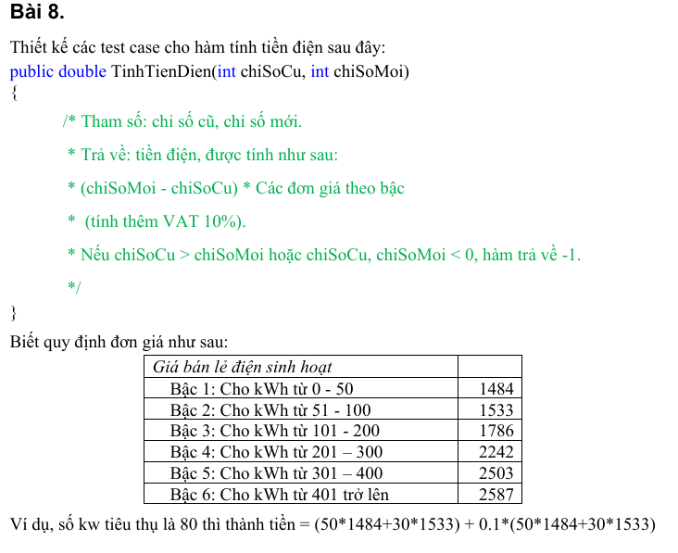
Condition | Valid Partition | Invalid Partition | Valid Boundary | Invalid boundary
chiSoCu | [0, chiSoMoi] | <0 | 0 | -1
 |  | > chiSoMoi | chiSoMoi | chiSoMoi+1
chiSoMoi | [0, vc] và [chiSoCu, vc] | <0 | 0 | -1
Số kWh tiêu thụ | [0, 50] |  | 50
 | [51, 100] |  | 51
 | [101, 200] |  | 100
 | [201, 300] |  | 101
 | [301, 400] |  | 200
 | [401,vc] |  | 201
 |  |  | 300
 |  |  | 301
 |  |  | 400
 |  |  | 401

# | Testcase type | input |  | Expected result
 |  | chiSoCu | chiSoMoi
1 | Valid partition | 50 | 60 | 16324 | (10*1484)+(10*1484)*0.1
2 |  | 0 | 60 | 98483
3 |  | 0 | 125 | 215050
4 |  | 0 | 250 | 485705
5 |  | 0 | 325 | 677847.5
6 |  | 0 | 475 | 1097772.5
7 | Invalid partition | -10 | 60 | -1
8 |  | 60 | 50 | -1
9 |  | 60 | -10 | -1
10 | Valid boundary | 0 | 0 | 0
11 |  | 0 | 50 | 81620
12 |  | 0 | 51 | 83360.3
13 |  | 0 | 100 | 165935
14 |  | 0 | 101 | 167899.6
15 |  | 0 | 200 | 362395
16 |  | 0 | 201 | 364861.2
17 |  | 0 | 300 | 609015
18 |  | 0 | 301 | 611768.3
19 |  | 0 | 400 | 884345
20 |  | 0 | 401 | 887190.7
21 | Invalid boundary | -1 | 50 | -1
22 |  | 50 | -1 | -1
23 |  | 55 | 54 | -1

Bai9
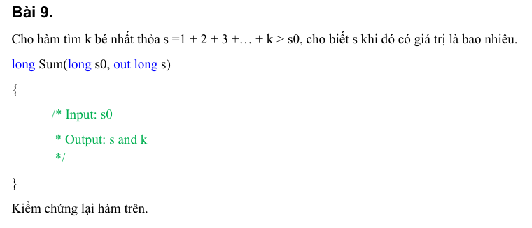
Condition | Valid Partition | Invalid Partition | Valid Boundary | Invalid boundary
s0 | s0 < 0 | Không phải số nguyên
 | s0 = 0 | Rỗng
 | s0 > 0

# | Testcase type | input | Expected result
 |  | s0
1 | Valid partition | -1 | k=1, s=1
2 |  | 0 | k=1, s=1
3 |  | 5 | k=3, s=6
4 | Invalid partition | 2.2 | Lỗi "Phải nhập số nguyên"
5 |  |  | Lỗi "Không được rỗng"

Bai10
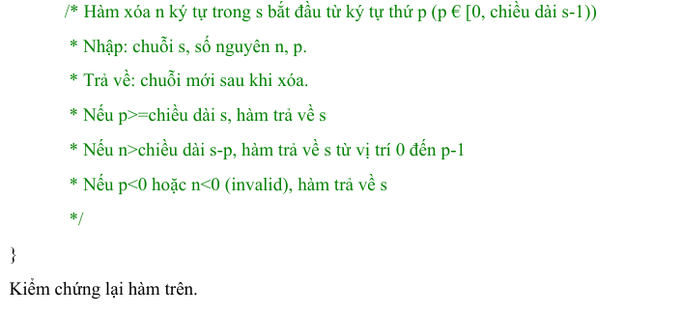
Condition | Valid Partition | Invalid Partition | Valid Boundary | Invalid boundary
s | > 0 kí tự | Rỗng | 1 kí tự | 0 kí tự
p | 0 <= p <s | p < 0 | 0 | -1
 |  | p >= s | s-1 | s
n | 0 <=n < s-p | n<0 | 0 | -1
 |  | n>s-p | s-p | s-p+1
 |  | Không phải số nguyên

Test case type | Input |  |  | Expected result
 | s | p | n
Valid Partition | "abcdef" | 1 | 3 | aef
Invalid Partition |  | 1 | 3 | Lỗi "s không được rỗng"
 | "abcdef" | -2 | 3 | "abcdef"
 | "abcdef" | 7 | 3 | "abcdef"
 | "abcdef" | 4 | -2 | "abcdef"
 | "abcdef" | 2 | 5 | "abcdef"
 | "abcdef" | 2 | "ba" | Lỗi "n không được rỗng"
Valid Boundary | "a" | 0 | 0 | "a"
 | "abcdef" | 0 | 0 | "abcdef"
 | "abcdef" | 5 | 1 | "abcde"
 | "abcdef" | 2 | 4 | "ab"
Invalid Boundary | "abcdef" | -1 | 2 | "abcdef"
 | "abcdef" | 6 | 2 | "abcdef"
 | "abcdef" | 3 | -1 | "abcdef"
 | "abcdef" | 3 | 4 | "abcdef"

Bai11
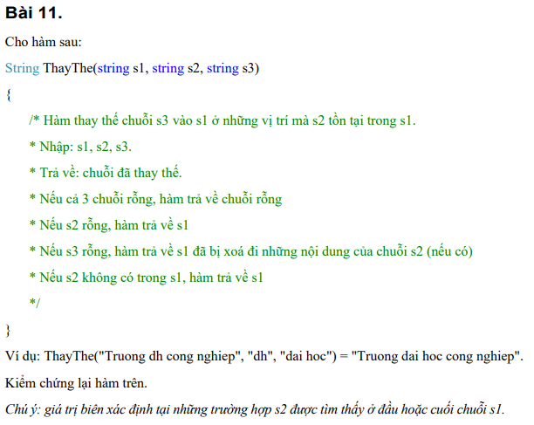
Condition | Valid Partition | Invalid Partition | Valid Boundary | Invalid Boundary
Chuỗi gốc s1 | Chuỗi không rỗng | null
 | Chuỗi rỗng
Chuỗi tìm kiếm s2 | s2 có xuất hiện trong s1 | null | s2 nằm ở đầu chuỗi s1 | chiều dài s2 > s1 (không thể chứa)
 | s2 không xuất hiện trong s1 |  | s2 nằm ở cuối chuỗi s1
 | s2 rỗng |  | s2 trùng toàn bộ s1
Chuỗi thay thế s3 | Chuỗi không rỗng | null
 | Chuỗi rỗng

Test case type | s1 | s2 | s3 | Expected result
Valid Partition | "Truong dh cong nghiep" | "dh" | "dai hoc" | "Truong dai hoc cong nghiep"
 | "abcdef" | "xyz" | "123" | "abcdef"
 | "abc" | "" | "xyz" | "abc"
 | "" | "" | "" | ""
Invalid Partition | null | "a" | "b" | Lỗi "s1 không được null"
 | "abc" | null | "xyz" | Lỗi "s2 không được null"
 | "abc" | "b" | null | Lỗi "s3 không được null"
Valid Boundary | "hello world" | "hello" | "hi" | "hi world"
 | "hello world" | "world" | "you" | "hello you"
 | "abc" | "abc" | "def" | "def"
 | "a" | "a" | "b" | "b"
 | "a" | "a" | "" | ""
Invalid Boundary | "a" | "abc" | "x" | "a"

Bai12
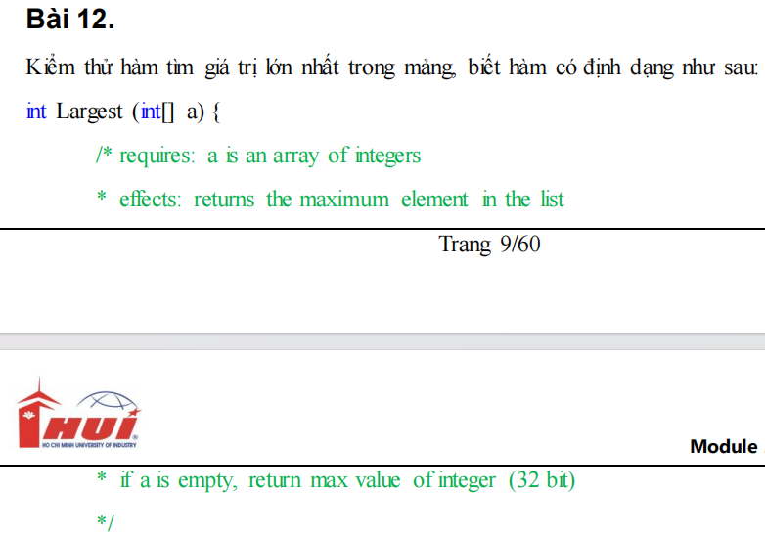
Condition | Valid Partition | Invalid Partition | Valid Boundary | Invalid Boundary
Kích thước của mảng a | > 1 phần tử | chứa giá trị NULL | 0 phần tử
 |  |  | 1 phần tử

Giá trị các phần tử của mảng | Giá trị là số nguyên | Số thực | -2147483648 | -2147483649
 |  | chuỗi | 2147483647 | 2147483648
 |  | rỗng
Vị trí của phần tử lớn nhất | Giá trị lớn nhất nằm ở vị trí ngẫu nhiên trong mảng |  | Vị trí lớn nhất nằm ở đầu mảng
 |  |  | Vị trí lớn nhất nằm ở cuối mảng

STT | Test case type | Input | Expected result
 |  | Mảng a
1 | Valid Partition | [1, 3, 5, 7, 4, 6] | 7
2 | Invalid Partition | Null | Exception
3 |  | [1, 1.2, 2, 5] | Exception
4 |  | [1, 2, 3, a, 5] | Exception
5 |  |  | Exception
6 | Valid Boundary | [] | 2147483647
7 |  | [7] | 7
8 |  | [-2147483648, 2, 1, 5] | 5
9 |  | [2147483647, 5, 99] | 2147483647
10 | Invalid Boundary
11 |  | [10, 2147483648, 5] | Exception
12 |  | [10, -2147483649, 5] | Exception

Bai13
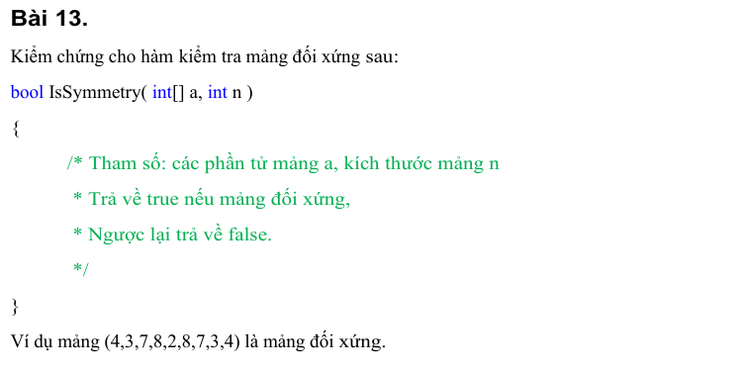
Valid Partition | Invalid Partition | Valid Boundary | Invalid Boundary
Mảng được tạo và có dữ liệu | Mảng mang giá trị NULL | Mảng rỗng
 |  | Mảng 1 phần tử
[0, độ dài mảng a] | <0 | n = 0 | n = -1
 |  | n = độ dài mảng a | n = độ dài mảng a + 1
Mảng đối xứng có n chẵn
Mảng đối xứng có n lẻ
Mảng không đối xứng
TRUE
FALSE

Test case type | Input |  | Expected result
 | Mảng a | n
Valid Partition | [1, 3, 4, 3, 1] | 5 | TRUE
 | [1, 2, 2, 1] | 4 | TRUE
 | [1, 2, 3, 4] | 4 | FALSE
Invalid Partition | Null | 0 | Exception
 | [1, 2, 3, 4] | -2 | Exception
Valid Boundary | [] | 0 | TRUE
 | [5] | 1 | TRUE
Invalid Boundary | [1, 2, 3, 4] | -1 | Exception
 | [1, 2, 3, 4] | 5 | Exception

Bai14
Condition | Valid Partition | Invalid Partition | Valid Boundary | Invalid Boundary
Trang thái của mảng list | Mảng được tạo và có dữ liệu | Mảng mang giá trị NULL | Mảng rỗng
 |  |  | Mảng 1 phần tử
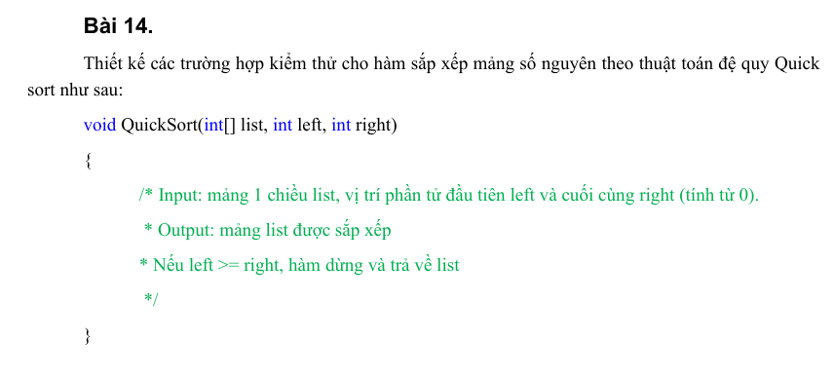
Giá trị của left và right | [0, độ dài của mảng list -1] | left < 0 | left = 0 | left = -1
 |  | right > độ dài mảng list -1 | right = độ dài mảng list -1 | right = độ dài mảng list
Mối quan hệ giữa left và right | left < right |  | left = right
 | left > right
Tính chất của mảng | Mảng sắp xếp lộn xộn
 | Mảng sắp xếp tăng dần
 | Mảng sắp xếp giảm dần
 | Mảng chứa các phần tử trùng

Test case type | Input |  |  | Expected result
 | Mảng list | left | right
Valid Partition | [4, 2, 7] | 2 | 1 | [4, 2, 7]
 | [1, 2, 3, 4, 5] | 0 | 4 | [1, 2, 3, 4, 5]
 | [5, 4, 3, 2, 1] | 0 | 4 | [1, 2, 3, 4, 5]
 | [7, 7, 2, 4] | 0 | 3 | [2, 4, 7, 7]
Invalid Partition | Null | 0 | 0 | Exception
 | [5, 4, 3, 2, 1] | -2 | 4 | Exception
 | [5, 4, 3, 2, 1] | 0 | 7 | Exception
Valid Boundary | [] | 0 | -1 | []
 | [5] | 0 | 0 | [5]
Invalid Boundary | [5, 4, 3, 2, 1] | -1 | 4 | Exception
 | [5, 4, 3, 2, 1] | 0 | 5 | Exception

Bai15
Condition | Valid Partition | Invalid Partition | Valid Boundary | Invalid Boundary
Số hexa | > 0 ký tự | Chuỗi rỗng

Tính hợp lệ của số hexa | {[0, 9], [a, f], [A, F]} | Chứa các ký tự ngoài tập hợp Hexa | 0 | /
 |  |  | 9 | :
 |  |  | a | `
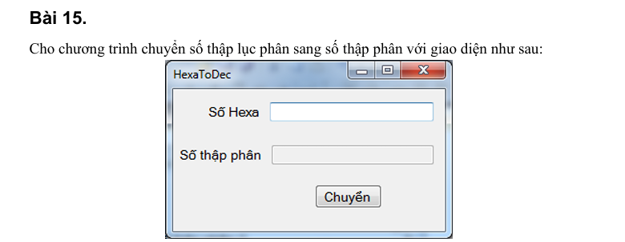
 |  |  | f | g
 |  |  | A | @
 |  |  | F | G

STT | Test case type | Input | Expected result
 |  | Số hexa
1 | Valid Partition | "2bC" | 700
2 | Invalid Partition | "" | Exception
3 |  | "2KA" | Exception
4 | Valid Boundary | "0" | 0
5 |  | "9" | 9
6 |  | "a" | 10
7 |  | "f" | 15
8 |  | "A" | 10
9 |  | "F" | 15
10 | Invalid Boundary | "/" | Exception
11 |  | ":" | Exception
12 |  | "`" | Exception
13 |  | "g" | Exception
14 |  | "@" | Exception
15 |  | "G" | Exception

Bai16
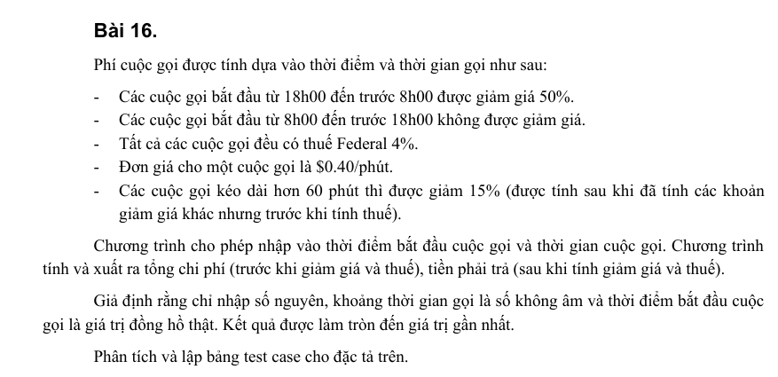
Condition | Valid Partition | Invalid Partition | Valid Boundary | Invalid Boundary
Thời điểm gọi | [8:00, 17:59] | Các giá trị không phải thời gian | 8:00:00 | -0.01
 | [18:00, 23:59] và [0:00, 7:59] | Rỗng | 17:59:00 | 23:60
 |  |  | 18:00:00
 |  |  | 23:59:00
 |  |  | 0:00:00
 |  |  | 7:59:00
Thời gian gọi | [0, 60] | <0 | 0 | -1
 | [61, vc) |  | 60
 |  |  | 61

STT | Test case type | Input |  | Expected result
 |  | Thời điểm gọi | Thời gian gọi
1 | Valid Partition | 8:30:00 | 50 | $20.80
2 |  | 20:00:00 | 70 | $12.38
3 | Invalid Partition | 8.54 | 50 | Exception
4 |  |  | 50 | Exception
5 |  | 21:00:00 | -5 | Exception
6 | Valid Boundary | 8:00:00 | 0 | $0.00
7 |  | 17:59:00 | 60 | $24.96
8 |  | 18:00:00 | 61 | $10.78
9 |  | 23:59:00 | 0 | $0.00
10 |  | 0:00:00 | 60 | $12.48
11 |  | 7:59:00 | 61 | $10.78
12 | Invalid Boundary | -0:01 | 50 | Exception
13 |  | 23:60 | 50 | Exception
14 |  | 22:00:00 | -1 | Exception

Bai17
